شصفها
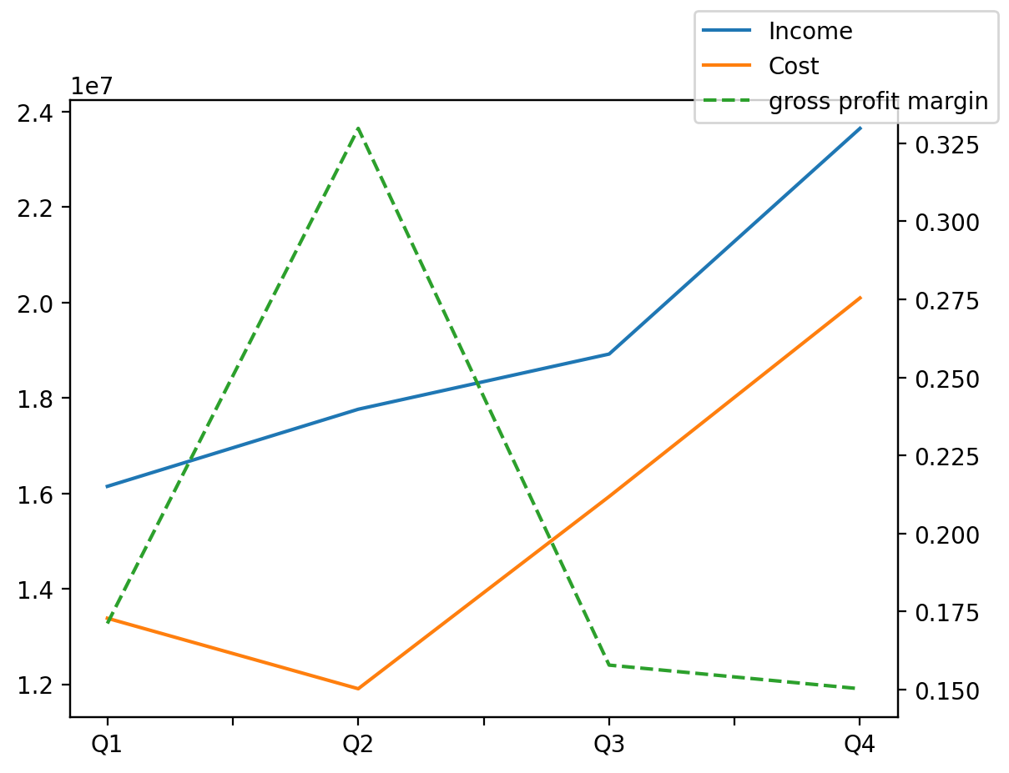
1402/12/29 | Q1 | Q2 | Q3 | Y | Q4 | Q2 / Q1 | Q3 / Q2 | Q4 / Q3
درآمد های عملیاتی | 16146170 | 17762193 | 18919076 | 76475979 | 23648540 | 0.10008707947 | 0.065131766106 | 0.24998387871
بهای تمام شده | -13382190 | -11904666 | -15932684 | -61314202 | -20094662 | -0.11040973114 | 0.3383562378 | 0.26122265401
سود(زیان)ناخالص | 2763980 | 5857527 | 2986392 | 15161777 | 3553878 | 1.119236391 | -0.49016163306 | 0.19002394863
هزینه های عمومی اداری فروش | -772640 | -1254956 | -818878 | -4223041 | -1376567 | 0.62424414993 | -0.34748469269 | 0.68104039918
سود(زیان)عملیاتی | 1981975 | 4613582 | 2140862 | 10885172 | 2148753 | 1.3277700274 | -0.53596533019 | 0.0036858984839
سایر درآمدهای غیر عملیاتی | -505121 | -1061114 | 54080 | -2016436 | -504281 | 1.1007125025 | -1.0509653063 | -10.324722633
سود(زیان)خالص | 1246502 | 3260706 | 1779072 | 7136418 | 850138 | 1.6158850928 | -0.45439055223 | -0.52214525326

